Bibliographie
RÉFÉRENCES BIBLIOGRAPHIQUES
- BELLAMY V., BLANCHE E., DIEUSAERT P. , GEORGES E. 2019, "Les élèves du second degré à la rentrée 2019:toujours plus de collégiens et toujours moins de lycéens", Note d'information, n°19.46, MENJ-DEPP.
- NDAO G., PIRUS C., 2019, "Le devenir des bacheliers professionnels qui poursuivent des études", Note d'information n°19.12, MENJ-DEPP.
- DUQUET-METAYER C., MONSO O., 2019, "Une typologie des communes pour décrire le système éducatif", Note d'information n°19.35, MENJ-DEPP.
- BELLAMY V., BLANCHE E., CONTON E., GASQ P O. "Les élèves du second degré à la rentrée 2017 : hausse dans les collèges et dans les formations générales et technologiques au lycée", Note d'information n°17.26, MENJ-DEPP.

Réf : Note d'Information n° 20.29 © DEPP

Figure 1
1 - Évolution du nombre d’élèves préparant un baccalauréat professionnel et de la part scolarisée dans un établissement public

Année Scolaire | Effectifs scolaires (en milliers) | Scolarisés dans un établissement public (en %)
2014-2015 | 532.7 | 78.8
2015-2016 | 535.3 | 79.0
2016-2017 | 535.3 | 79.4
2017-2018 | 529.9 | 79.5
2018-2019 | 523.3 | 79.6
2019-2020 | 519.7 | 79.6

Champ : France métropolitaine + DROM (y compris Mayotte), enseignement public et enseignement privé, y compris hors contrat. Élèves de seconde, première et terminale professionnelle.
Source : MENJS-DEPP.
Réf : Note d'Information n° 20.29 © DEPP

Figure 5
5 – Pourcentage d’élèves « à l’heure (1) » préparant un baccalauréat professionnel de 2014 à 2019 (en % )

 | 2014-2015 | 2015-2016 | 2016-2017 | 2017-2018 | 2018-2019 | 2019-2020
"A l'heure" (1) | 43.9 | 46.6 | 49.4 | 52.0 | 54.8 | 58.1

1. Elèves âgés de 15 ans et moins en 2de, 16 ans et moins en 1re, 17 ans et moins en terminale.
Lecture : 302 000 élèves préparant un baccalauréat professionnel en 2019 ont un âge correspondant à leur niveau de 2de, 1re ou terminale, 217 700 ont au moins un an de retard.
Champ : Elèves de 2de, 1re et Terminale professionnelle. France métropolitaine + DROM (y compris Mayotte), enseignement public et enseignement privé, y compris hors contrat.
Source : MENJS-DEPP.
Réf : Note d'Information n° 20.29 © DEPP

Figure 8
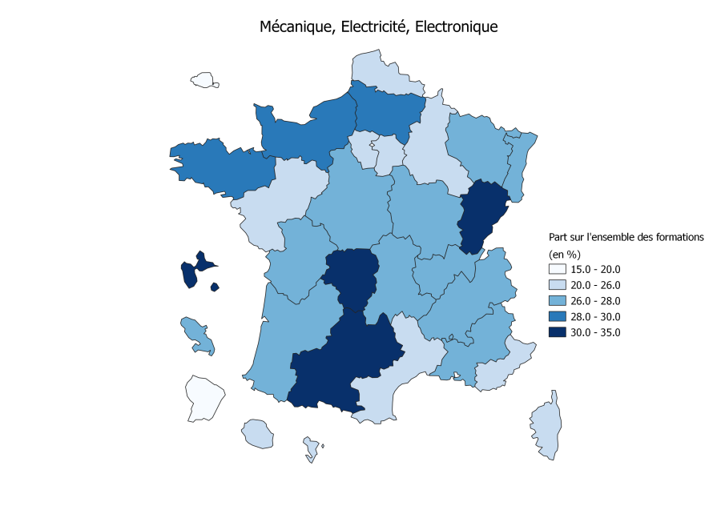
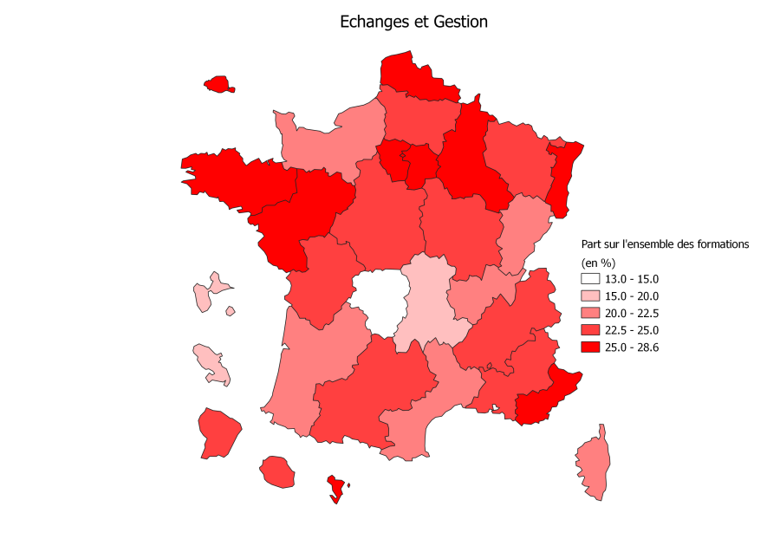
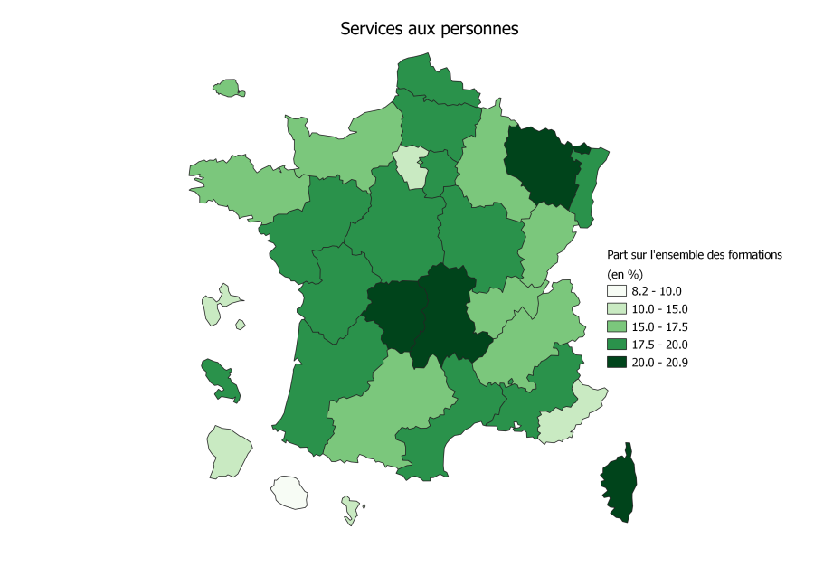
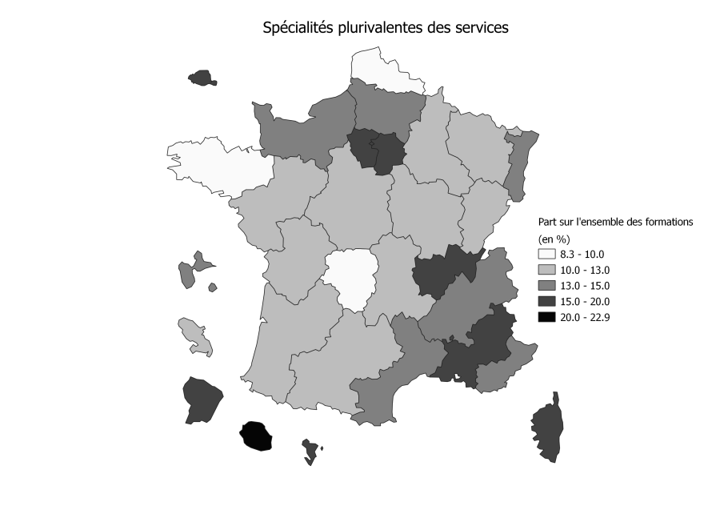
8 - Part des lycéens de la voie professionnelle par domaine dans les domaines de la mécanique, l’électricité ou l’électronique, des échanges et de la gestion, des services aux personnes et des spécialités plurivalentes des services (en %)
 | Mécanique, Electricité, Electronique | Echanges et gestion | Services aux personnes | Spécialités Plurivalentes des Services
Aix-Marseille | 27.4 | 23.9 | 17.7 | 16.8
Amiens | 28.2 | 24.2 | 17.9 | 13.5
Besançon | 30.9 | 20.0 | 17.2 | 12.0
Bordeaux | 26.4 | 22.3 | 19.8 | 11.1
Clermont-Ferrand | 27.6 | 19.7 | 20.8 | 11.8
Corse | 26.0 | 21.4 | 20.9 | 15.2
Créteil | 24.4 | 26.1 | 18.0 | 18.0
Dijon | 26.9 | 23.0 | 18.7 | 12.1
Grenoble | 27.8 | 23.5 | 15.2 | 14.0
Lille | 25.8 | 26.8 | 19.0 | 9.4
Limoges | 30.0 | 13.2 | 20.1 | 9.5
Lyon | 28.0 | 21.3 | 16.3 | 15.7
Montpellier | 25.3 | 22.2 | 18.6 | 13.7
Nancy-Metz | 26.6 | 23.4 | 20.8 | 12.2
Nantes | 23.7 | 25.8 | 19.0 | 10.9
Nice | 25.8 | 26.0 | 14.3 | 14.3
Normandie | 28.9 | 21.4 | 15.1 | 14.5
Orléans-Tours | 27.0 | 24.9 | 18.1 | 11.7
Paris | 19.4 | 26.6 | 15.5 | 17.0
Poitiers | 26.6 | 23.3 | 17.7 | 11.1
Reims | 25.7 | 25.9 | 16.3 | 11.8
Rennes | 28.6 | 26.3 | 16.5 | 8.3
Strasbourg | 27.2 | 26.5 | 17.7 | 13.7
Toulouse | 30.2 | 23.3 | 16.4 | 10.8
Versailles | 25.1 | 27.0 | 14.6 | 19.2
Guadeloupe | 34.0 | 17.8 | 15.0 | 13.6
Martinique | 27.2 | 19.9 | 18.1 | 12.8
Guyane | 16.0 | 22.7 | 14.7 | 17.6
La Réunion | 24.4 | 22.6 | 8.2 | 22.9
Mayotte | 21.1 | 28.6 | 12.1 | 16.3
Ensemble | 26.5 | 24.2 | 17.1 | 13.7

Champ : France métropolitaine + DROM (y compris Mayotte), enseignement public et enseignement privé, y compris hors contrat. Élèves de seconde, première et terminale professionnelle.
Source : MENJS-DEPP.
Réf : Note d'Information n° 20.29 © DEPP

Figure 9
9 - Répartition des élèves préparant un baccalauréat professionnel en 2019 par domaines de formation, selon le type de leur commune de résidence (en %)

 | Elèves résidant dans une commune de type "rural" | Elèves résidant dans une commune de type "urbain"
Spécialités Pluri-Techno de la Production | 1.3 | 1.4
Agriculture, Pêche, Forêt | 0.2 | 0.1
Transformation | 6.9 | 6.0
Génie civil, Construction, Bois | 6.4 | 4.9
Matériaux souples | 2.2 | 2.0
Mécanique, Electricité, Electronique | 29.0 | 26.0
Spécialités Plurivalentes des Services | 9.3 | 14.9
Echanges et gestion | 22.3 | 24.9
Communication et information | 1.7 | 1.7
Services aux personnes | 18.5 | 16.4
Services à la collectivité | 2.2 | 1.8
Ensemble | 100.0 | 100.0

Lecture : en 2019, 29,0 % des lycéens préparant un baccalauréat professionnel et résidant dans une commune rurale le font dans le domaine de la mécanique, de l’électricité ou de l’électronique, contre 26,0 % de ceux résidant dans une commune urbaine.
Champ : Elèves de 2de, 1re et Terminale professionnelle. France métropolitaine + DROM (y compris Mayotte), enseignement public et enseignement privé, y compris hors contrat.
Source : MENJS-DEPP.
Réf : Note d'Information n° 20.29 © DEPP

Figure 10
10 - Effectifs des trois familles de métiers de seconde professionnelle de la rentrée 2014 1 à la rentrée 2019 (en %)

 | 2014-2015 | 2015-2016 | 2016-2017 | 2017-2018 | 2018-2019 | 2019-2020
Construction durable du batiment et des travaux publics | 4,656 | 4,428 | 4,077 | 3,812 | 3,788 | 3,943
Gestion administrative, du transport et de la logistique | 29,712 | 29,504 | 28,537 | 27,639 | 26,900 | 24,775
Relation Client | 37,314 | 37,355 | 37,442 | 37,400 | 37,858 | 38,911

1. Effectifs reconstitués jusqu’à la rentrée 2018.
Lecture : en 2019, 38 900 élèves de seconde professionnelle étudient une formation dans la famille de métier de la relation client.
Champ : France métropolitaine + DROM (y compris Mayotte), enseignement public et enseignement privé, y compris hors contrat. Élèves de seconde professionnelle.
Source : MENJS-DEPP.
Réf : Note d'Information n° 20.29 © DEPP

